Пример 1
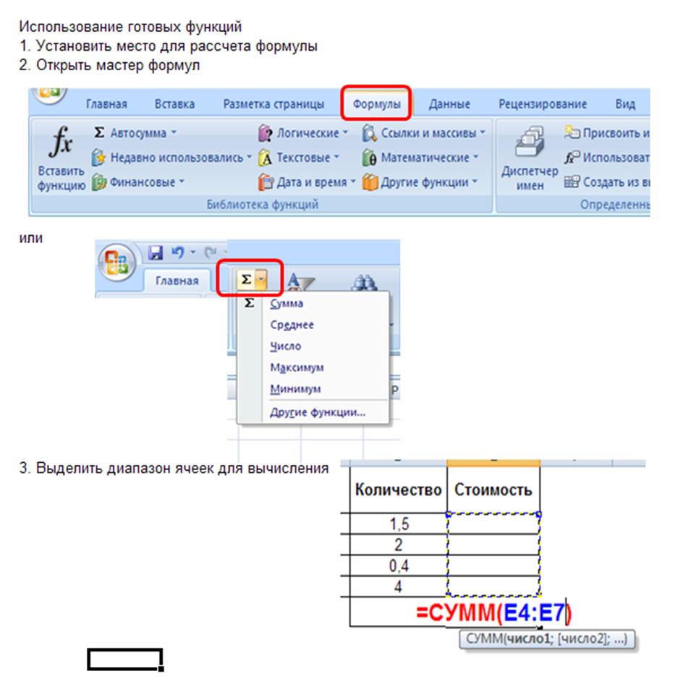
Задание: Вычислить стоимость покупки

Наименование товара | Единицы измерения | Цена | Количество | Стоимость
Молоко | литр | 86.0р. | 2 | 172.0р.
Хлеб | шт. | 30.0р. | 2 | 60.0р.
Конфеты | кг | 230.0р. | 0.4 | 92.0р.
Мороженое | шт. | 43.5р. | 4 | 174.0р.
 |  |  | ВСЕГО: | 498.0

